カルバート様式 1P001
点検記録表様式 |  |  |  |  |  |  |  |  |  |  |  |  |  | 様式（その１）
 |  |  |  |  |  |  |  |  |  |  |  |  |  |  | Ⅰ | Ⅰ | 国 | 有 | 一次
施設名・所在地・管理者名等 |  |  |  |  |  |  |  |  |  |  |  |  |  |  | Ⅱ | Ⅱ | 主 | 無 | 二次
施設名 |  |  |  | 路線 番号 | 路線 種別 | 路線名 |  | 所在地 |  | 設置位置 | 緯度 | 34°19′25″ |  |  | Ⅲ | Ⅲ | 一 |  | 三次
 |  |  |  |  |  |  |  |  |  |  | 経度 | 131°03′52″ |  |  | Ⅳ | Ⅳ |  |  | その他
油谷河原カルバート |  |  |  | 491 | 国 | 491号 |  | 山口県長門市油谷河原
（フリガナ） | ユヤカワラカルバート
管理者名 |  |  |  | 点検実施年月日 |  |  |  | 代替路の有無 | 自専道or一般道 |  | 緊急輸送道路 |  | 占用物件（名称）
山口県長門土木建築事務所 |  |  |  | 2016.10.7 |  |  |  | 有 | 一般道 |  | 二次

部材単位の健全性の診断（部材毎に最も悪い判定区分を記入） |  |  |  |  | 点検者 |  | （株）山口建設コンサルタント |  | 点検責任者 | 西本、田辺、福島
点検時に記録 |  |  |  |  |  |  |  |  | 措置後に記録
部材名 |  |  | 判定区分 （Ⅰ～Ⅳ） | 変状の種類 （Ⅱ以上の場合に記載） |  |  | 備考（写真番号、位置等が分かるように記載） |  | 措置後の 判定区分 | 変状の種類 |  | 措置及び判定 実施年月日
カルバート本体 |  |  | Ⅱ | うき、漏水、ひびわれ、欠損、 遊離石灰、目地劣化 |  |  | 写真1～写真29
継手 |  |  | Ⅱ | 漏水、遊離石灰 |  |  | 写真30～写真42
ウイング |  |  | Ⅱ | 漏水、遊離石灰、ひびわれ |  |  | 写真43～写真49
その他 |  |  | Ⅱ | ひびわれ、遊離石灰、うき、 土砂堆積 |  |  | 写真50～写真51

施設毎の健全性の診断（判定区分Ⅰ～Ⅳ）
点検時に記録 |  |  |  |  |  |  |  |  | 措置後に記録
（判定区分） |  | （所見等） |  |  |  |  |  |  | （再判定区分） |  | （再判定実施年月日）
Ⅱ |  | ・カルバート本体にひびわれ（アーチ部・W=0.06～1.0mm、基礎部・W=0.3mm)、局所的な錆汁が見られる。 ・継手に漏水、遊離石灰が発生しているが、錆汁は見られない。 ・ウィングにひびわれ(W=0.1～0.2mm)、漏水が見られる。 ・これらは、急速に損傷が進行する可能性が低いため、経過観察を行い、状況により補修が必要である。

道路起点側
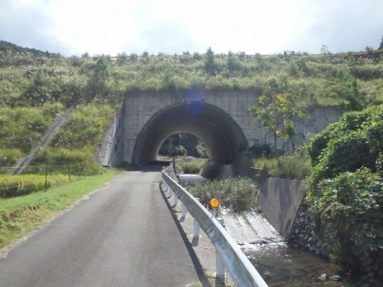
道路終点側
道路終点側
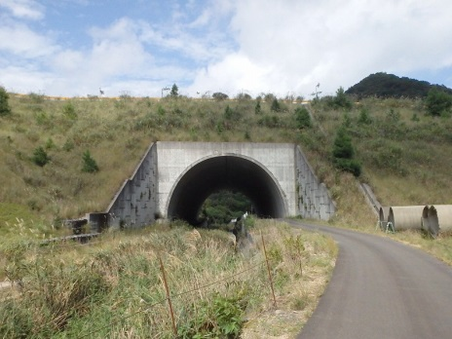
道路起点側
全景写真（起点側、終点側を記載すること）
架設年次※ |  | 延長（ｍ） | 通路幅員（ｍ）
不明 |  | 47.9 | 4.1

下流
上流

※２： 架設年次が不明の場合は「不明」と記入する。

カルバート様式 2P001
状況写真（損傷状況） |  |  |  |  |  |  |  | 様式（その２）

○部材単位の判定区分がⅡ、Ⅲ又はⅣの場合には、直接関連する不具合の写真を記載のこと。
○写真は、不具合の程度が分かるように添付すること。
カルバート本体 | 【判定区分： | Ⅱ | 】 | カルバート本体 | 【判定区分： | Ⅱ | 】
写真1
写真2
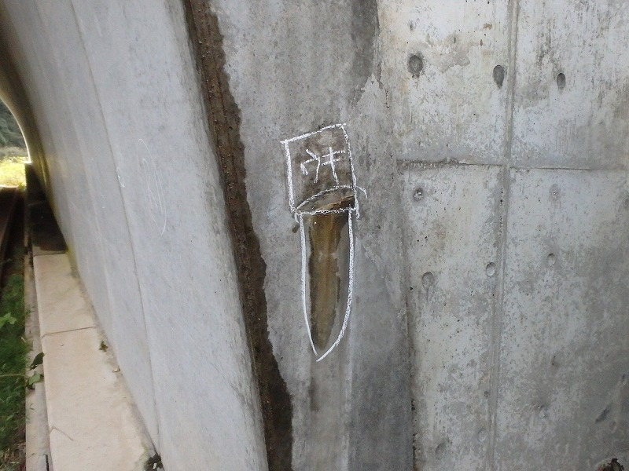 |  |  |  | 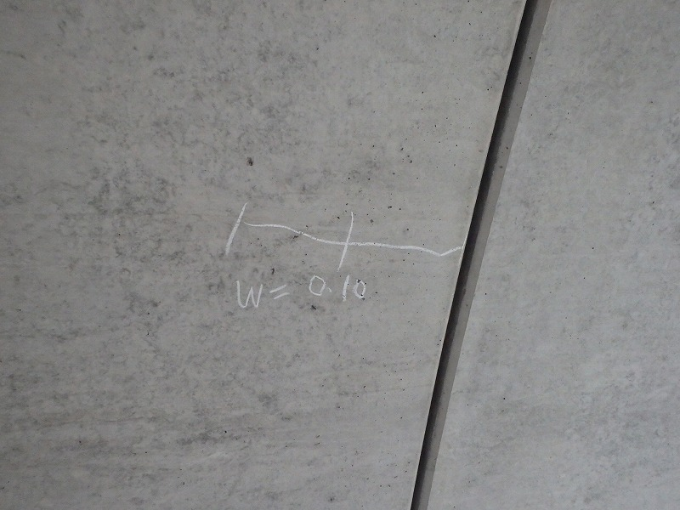

写真3
写真4
カルバート本体 | 【判定区分： | Ⅱ | 】 | カルバート本体 | 【判定区分： | Ⅱ | 】
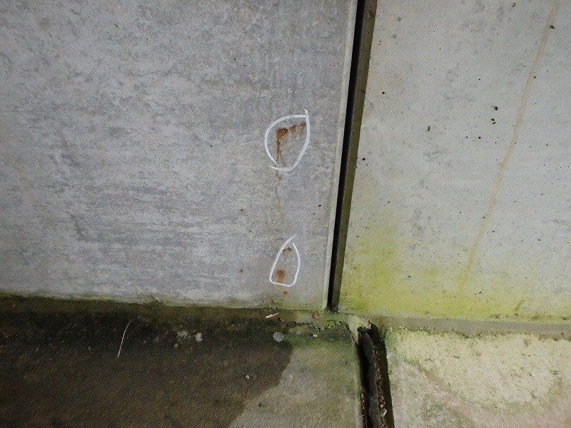 |  |  |  | 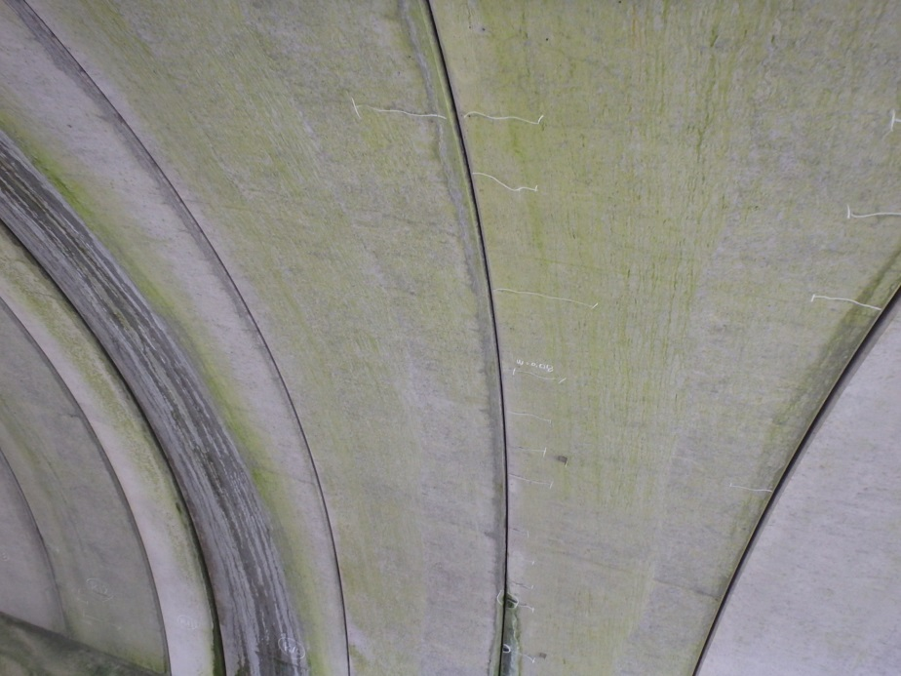

カルバート様式 2P002
状況写真（損傷状況） |  |  |  |  |  |  |  | 様式（その２）

○部材単位の判定区分がⅡ、Ⅲ又はⅣの場合には、直接関連する不具合の写真を記載のこと。
○写真は、不具合の程度が分かるように添付すること。
カルバート本体 | 【判定区分： | Ⅱ | 】 | カルバート本体 | 【判定区分： | Ⅱ | 】
写真5
写真6
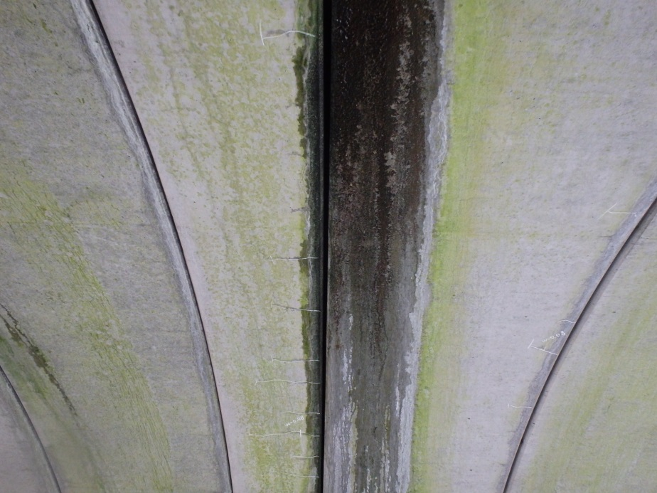 |  |  |  | 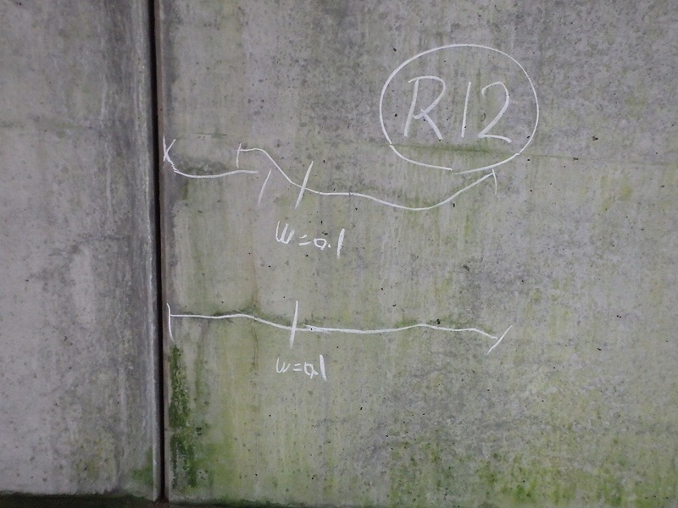

写真7
写真8
カルバート本体 | 【判定区分： | Ⅱ | 】 | カルバート本体 | 【判定区分： | Ⅱ | 】
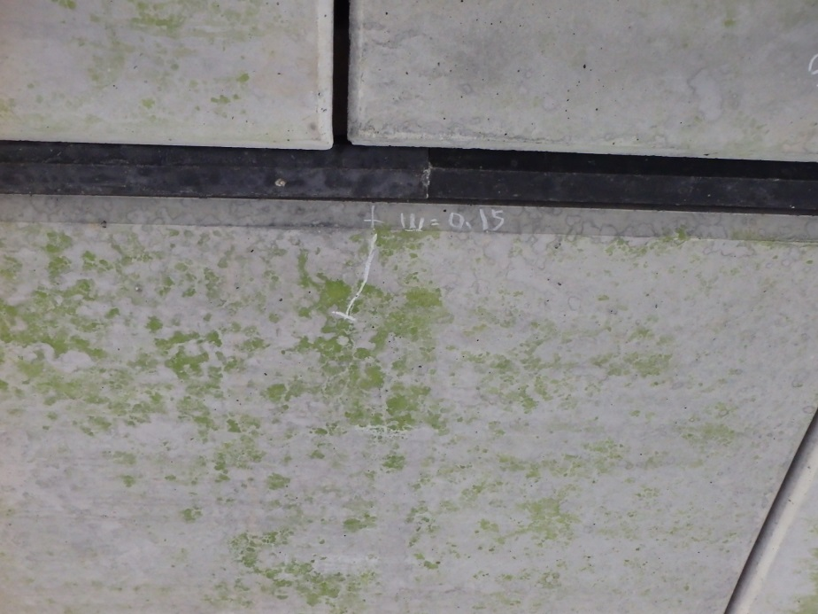 |  |  |  | 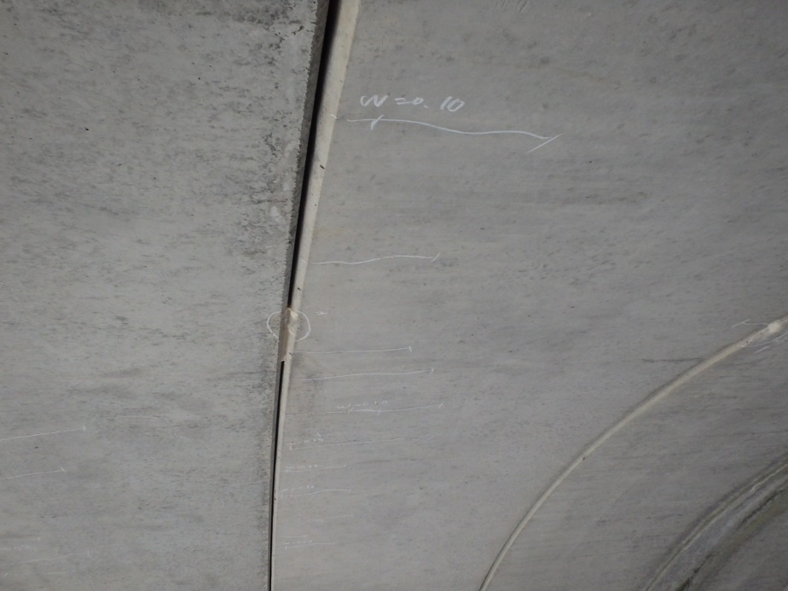

カルバート様式 2P003
状況写真（損傷状況） |  |  |  |  |  |  |  | 様式（その２）

○部材単位の判定区分がⅡ、Ⅲ又はⅣの場合には、直接関連する不具合の写真を記載のこと。
○写真は、不具合の程度が分かるように添付すること。
カルバート本体 | 【判定区分： | Ⅱ | 】 | カルバート本体 | 【判定区分： | Ⅱ | 】
写真9
写真10
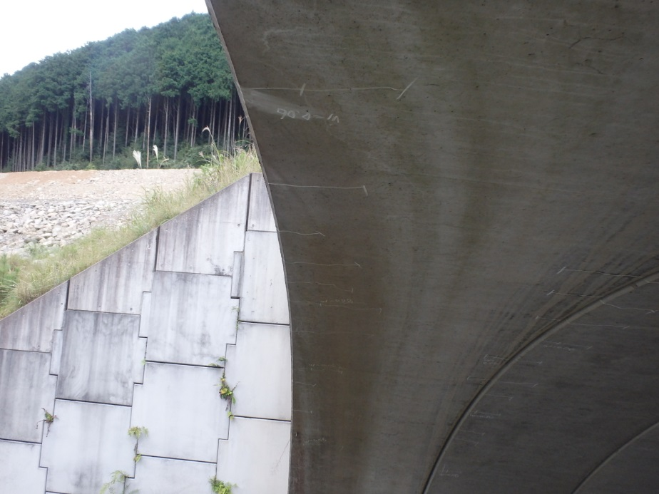 |  |  |  | 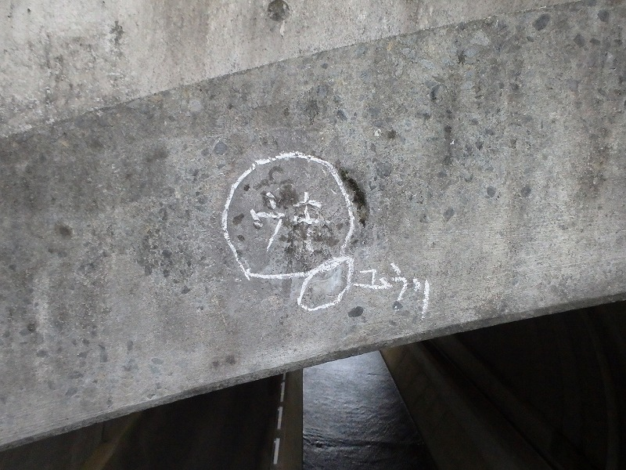

写真11
写真12
カルバート本体 | 【判定区分： | Ⅱ | 】 | カルバート本体 | 【判定区分： | Ⅱ | 】
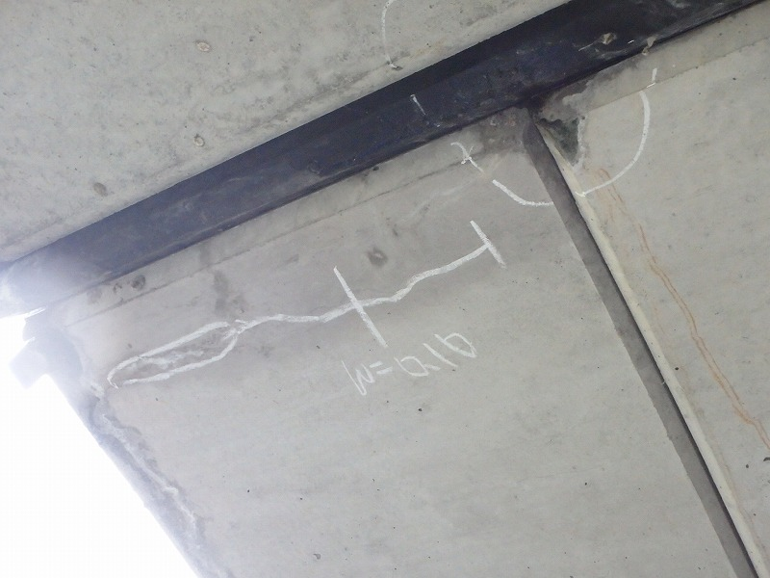 |  |  |  | 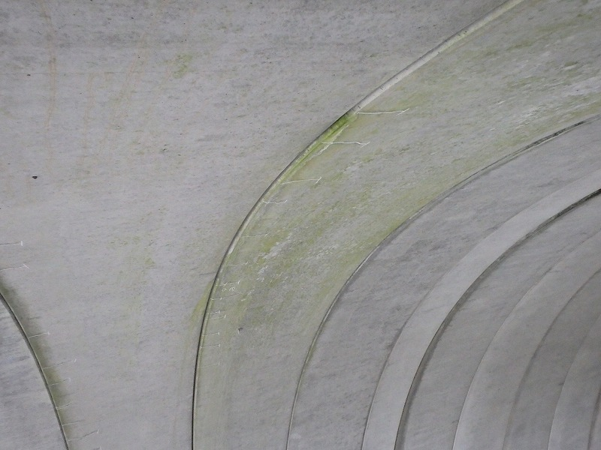

カルバート様式 2P004
状況写真（損傷状況） |  |  |  |  |  |  |  | 様式（その２）

○部材単位の判定区分がⅡ、Ⅲ又はⅣの場合には、直接関連する不具合の写真を記載のこと。
○写真は、不具合の程度が分かるように添付すること。
カルバート本体 | 【判定区分： | Ⅱ | 】 | カルバート本体 | 【判定区分： | Ⅱ | 】
写真13
写真14
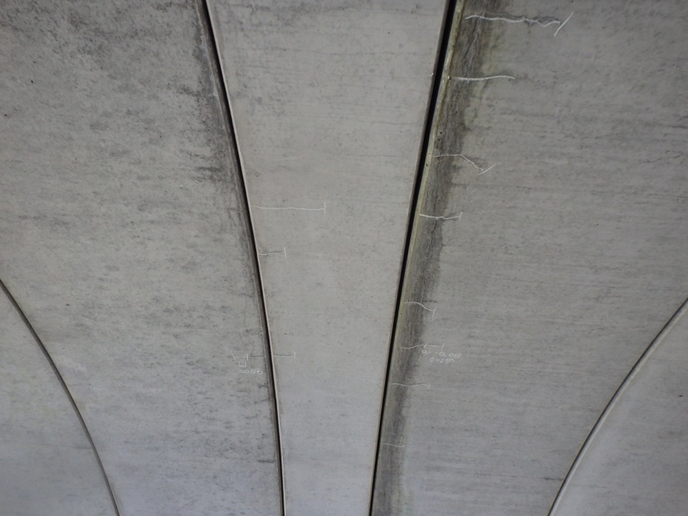 |  |  |  | 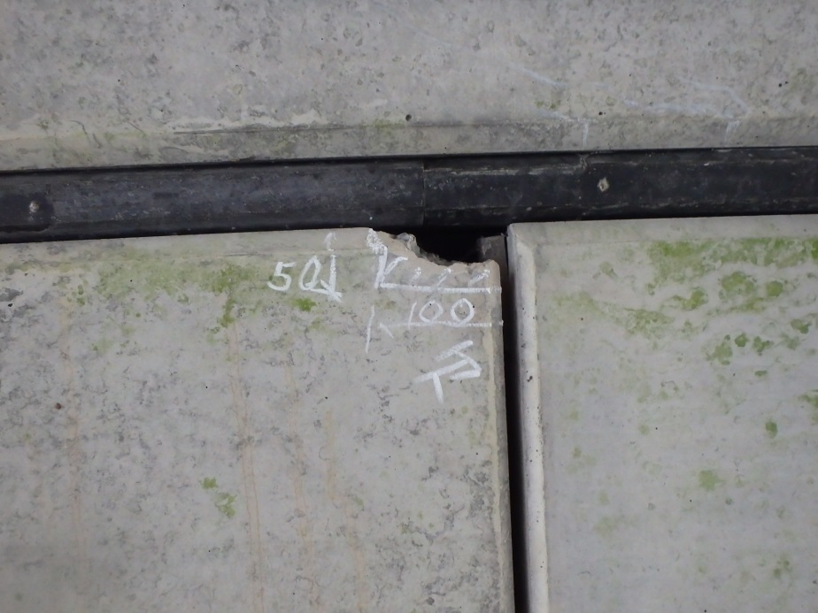

写真15
写真16
カルバート本体 | 【判定区分： | Ⅱ | 】 | カルバート本体 | 【判定区分： | Ⅱ | 】
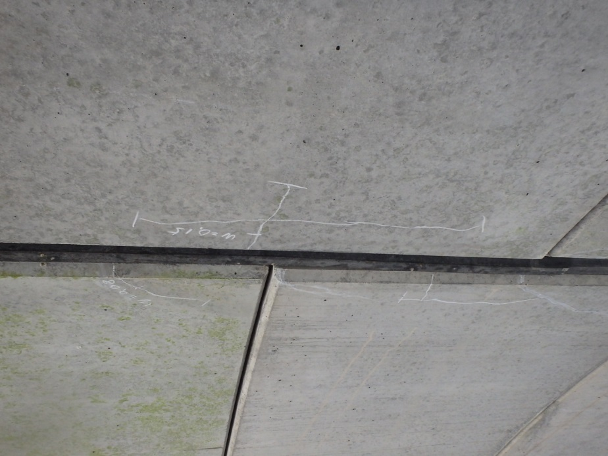 |  |  |  | 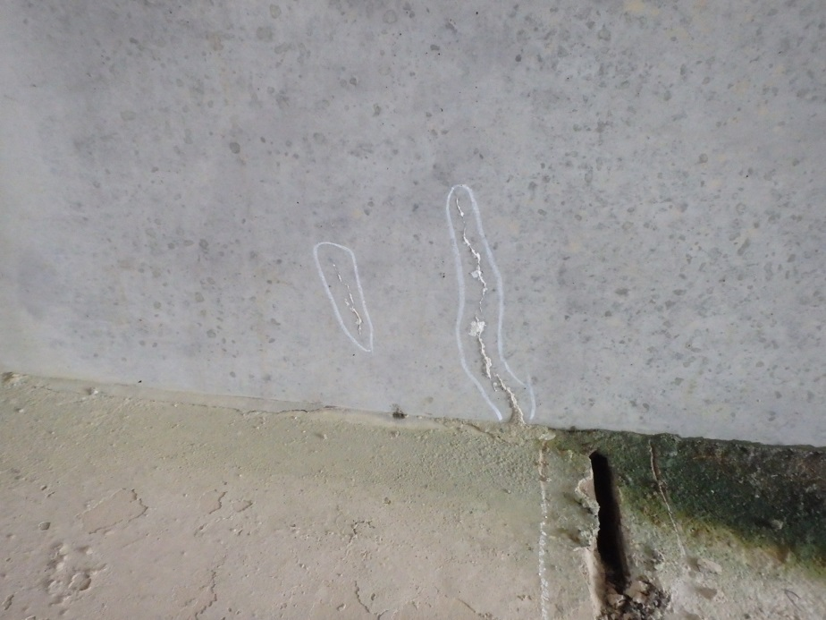

カルバート様式 2P005
状況写真（損傷状況） |  |  |  |  |  |  |  | 様式（その２）

○部材単位の判定区分がⅡ、Ⅲ又はⅣの場合には、直接関連する不具合の写真を記載のこと。
○写真は、不具合の程度が分かるように添付すること。
カルバート本体 | 【判定区分： | Ⅱ | 】 | カルバート本体 | 【判定区分： | Ⅱ | 】
写真17
写真18
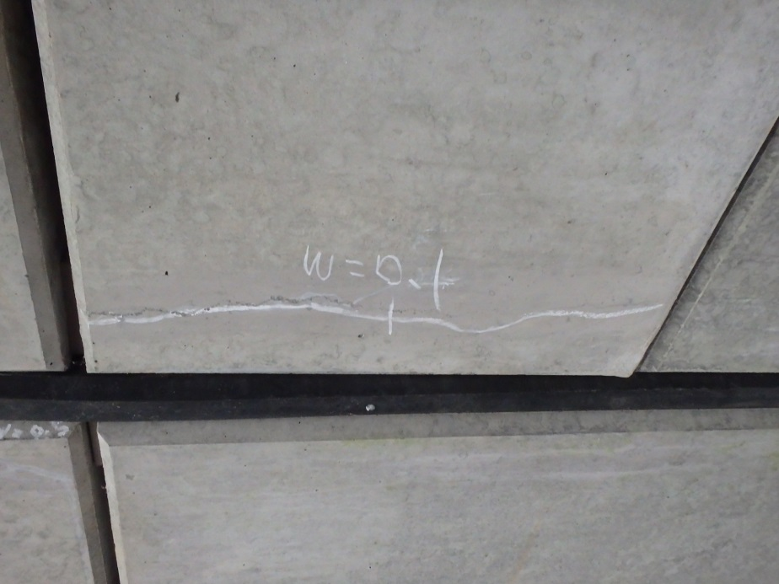 |  |  |  | 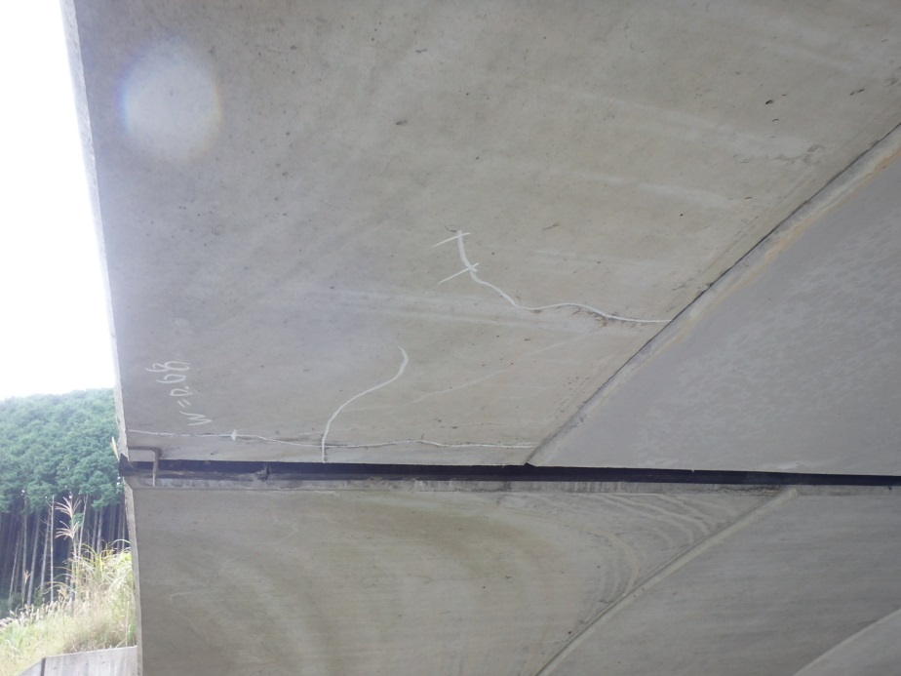

写真19
写真20
カルバート本体 | 【判定区分： | Ⅱ | 】 | カルバート本体 | 【判定区分： | Ⅱ | 】
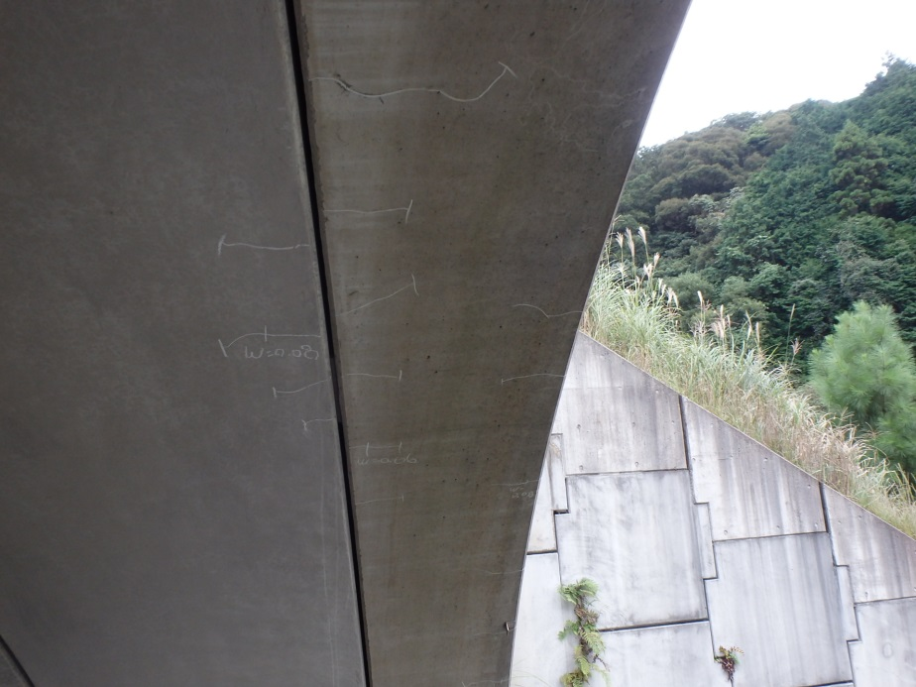 |  |  |  | 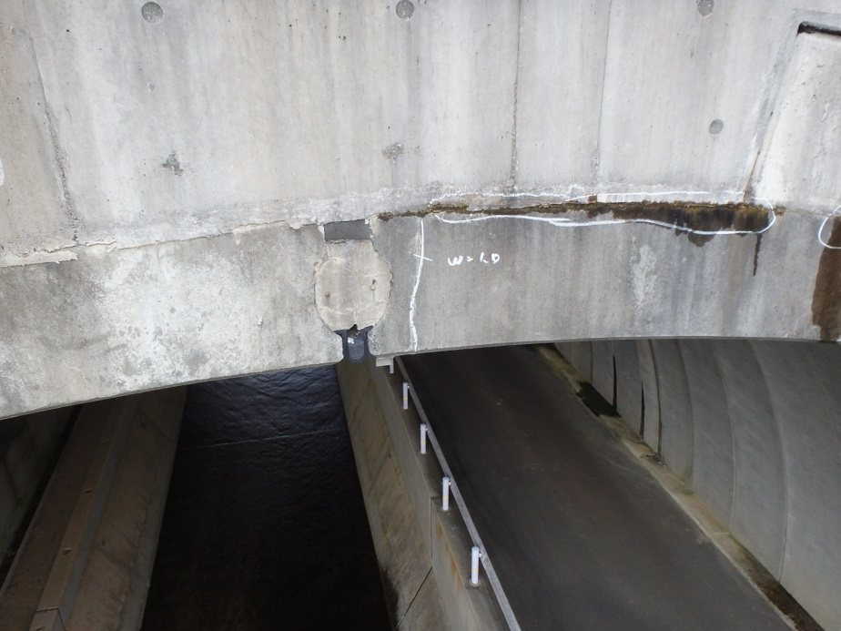

カルバート様式 2P006
状況写真（損傷状況） |  |  |  |  |  |  |  | 様式（その２）

○部材単位の判定区分がⅡ、Ⅲ又はⅣの場合には、直接関連する不具合の写真を記載のこと。
○写真は、不具合の程度が分かるように添付すること。
カルバート本体 | 【判定区分： | Ⅱ | 】 | カルバート本体 | 【判定区分： | Ⅱ | 】
写真21
写真22
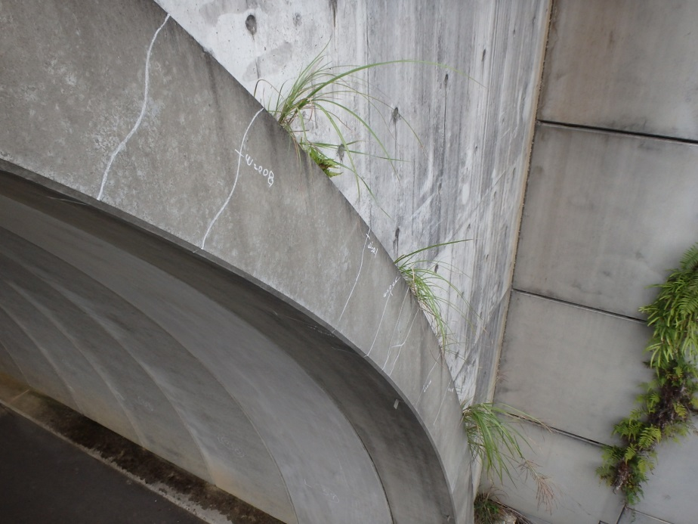 |  |  |  | 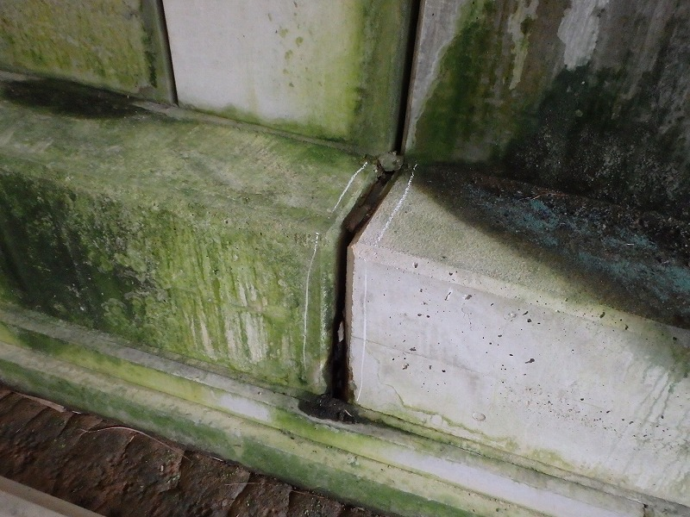

写真24
カルバート本体 | 【判定区分： | Ⅱ | 】 | カルバート本体 | 【判定区分： | Ⅱ | 】
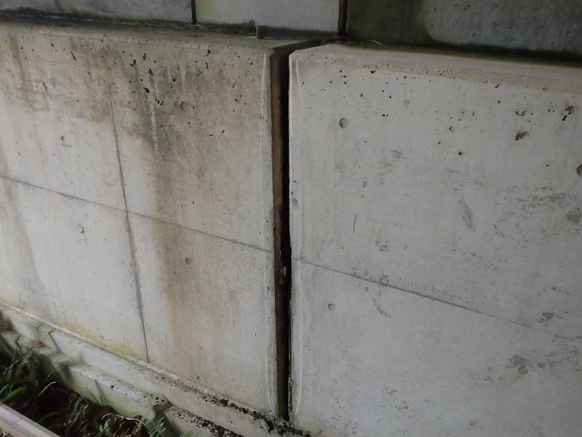 |  |  |  | 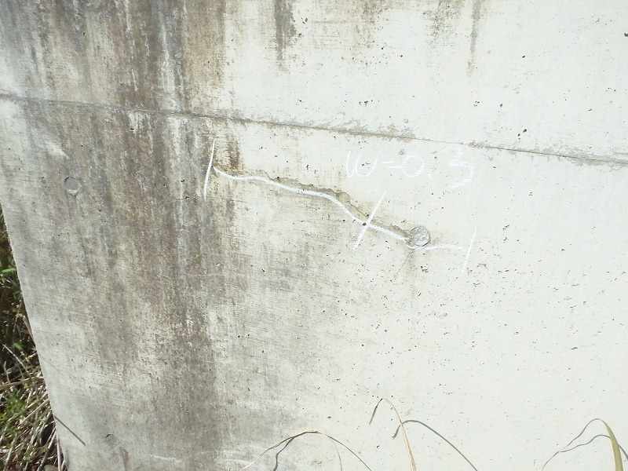
写真23

カルバート様式 2P007
状況写真（損傷状況） |  |  |  |  |  |  |  | 様式（その２）

○部材単位の判定区分がⅡ、Ⅲ又はⅣの場合には、直接関連する不具合の写真を記載のこと。
○写真は、不具合の程度が分かるように添付すること。
カルバート本体 | 【判定区分： | Ⅱ | 】 | カルバート本体 | 【判定区分： | Ⅱ | 】
写真25
写真26
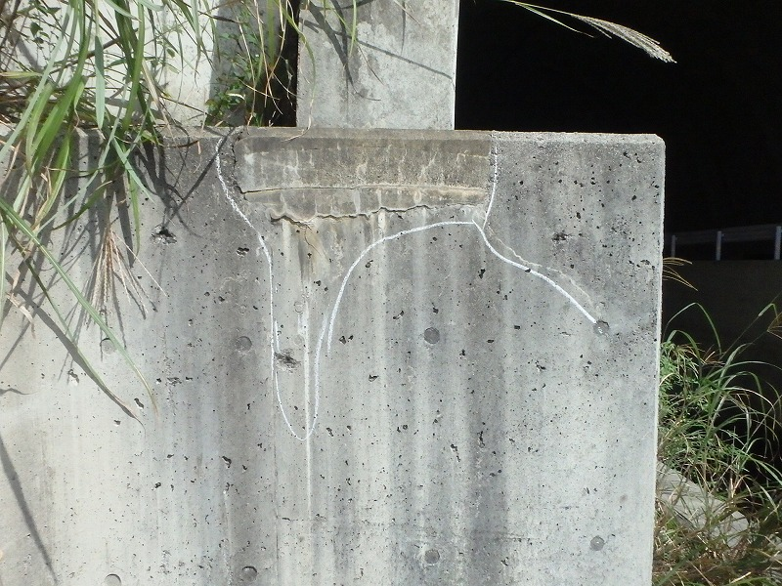 |  |  |  | 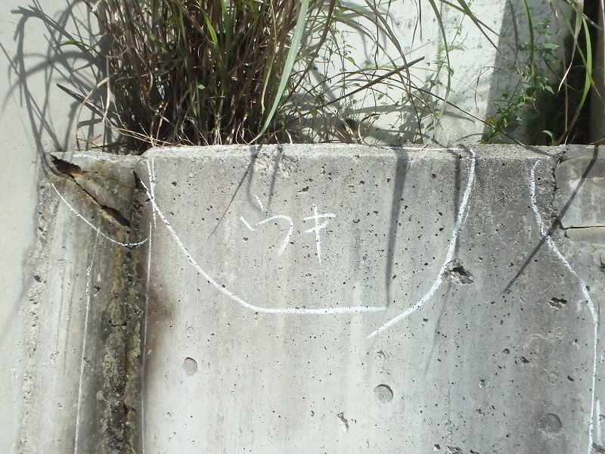

写真28
カルバート本体 | 【判定区分： | Ⅱ | 】 | カルバート本体 | 【判定区分： | Ⅱ | 】
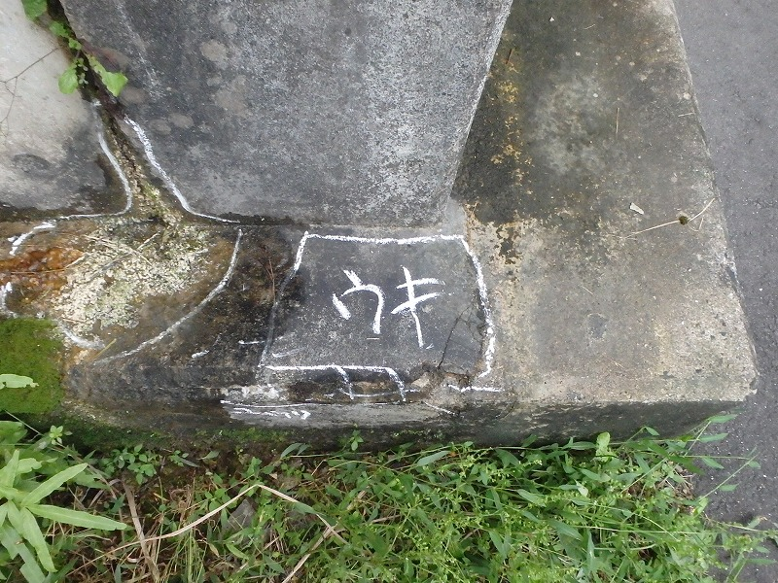 |  |  |  | 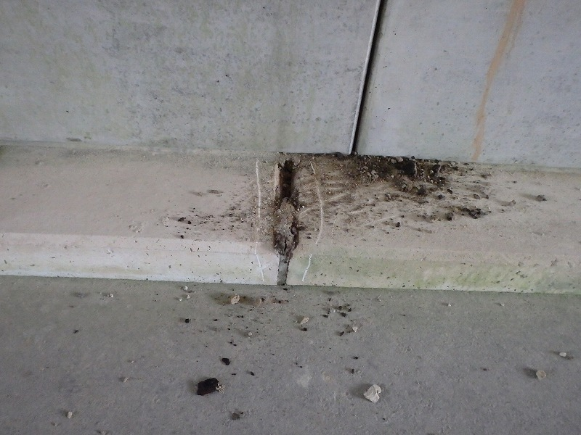
写真27

カルバート様式 2P008
状況写真（損傷状況） |  |  |  |  |  |  |  | 様式（その２）

○部材単位の判定区分がⅡ、Ⅲ又はⅣの場合には、直接関連する不具合の写真を記載のこと。
○写真は、不具合の程度が分かるように添付すること。
カルバート本体 | 【判定区分： | Ⅱ | 】 | 継手 | 【判定区分： | Ⅱ | 】
写真29
写真30
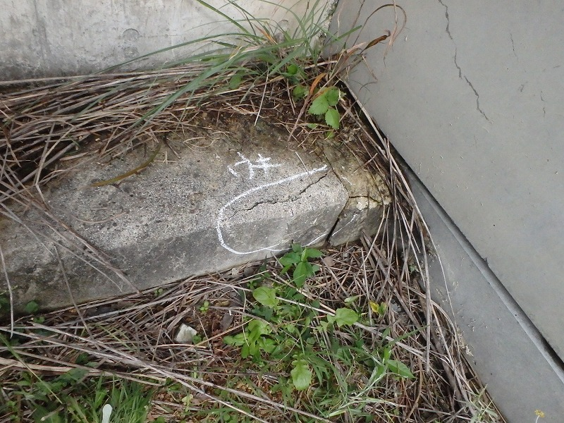 |  |  |  | 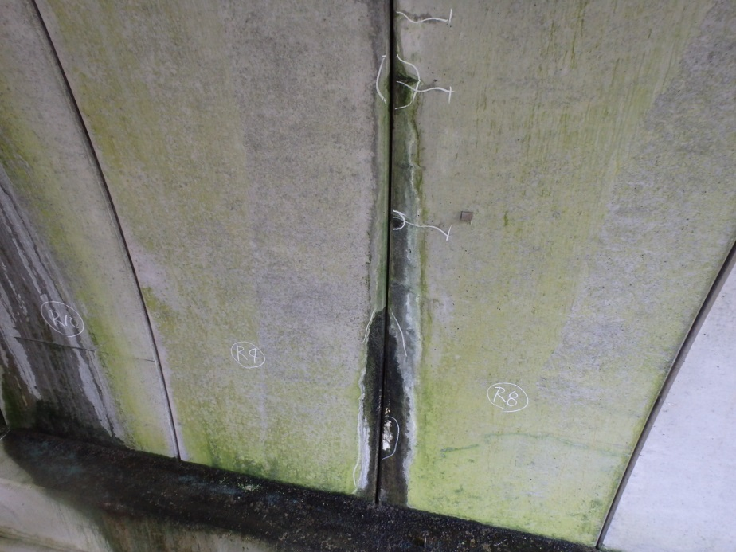

写真32
継手 | 【判定区分： | Ⅱ | 】 | 継手 | 【判定区分： | Ⅱ | 】
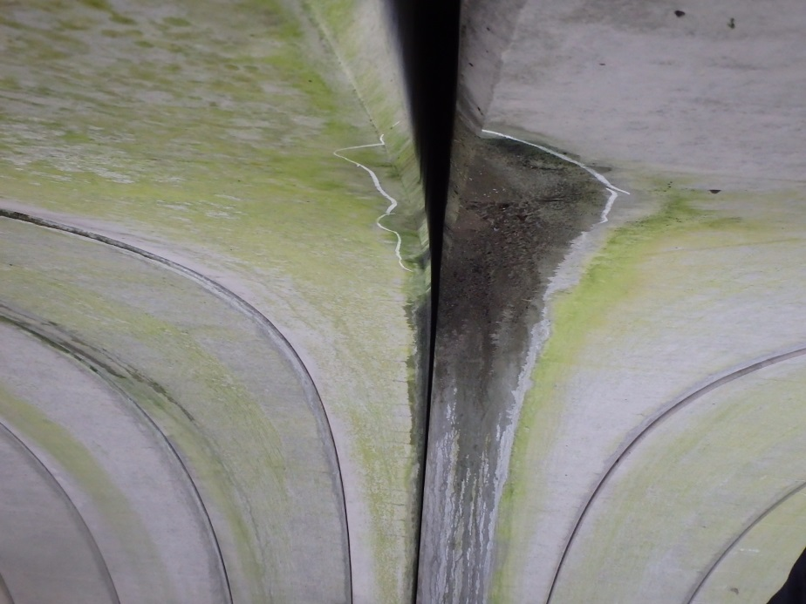 |  |  |  | 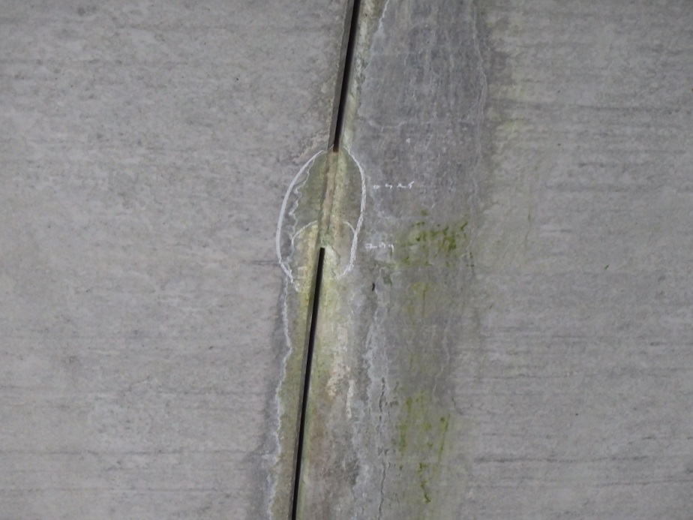
写真31

カルバート様式 2P009
状況写真（損傷状況） |  |  |  |  |  |  |  | 様式（その２）

○部材単位の判定区分がⅡ、Ⅲ又はⅣの場合には、直接関連する不具合の写真を記載のこと。
○写真は、不具合の程度が分かるように添付すること。
カルバート本体 | 【判定区分： | Ⅱ | 】 | 継手 | 【判定区分： | Ⅱ | 】
写真33
写真34
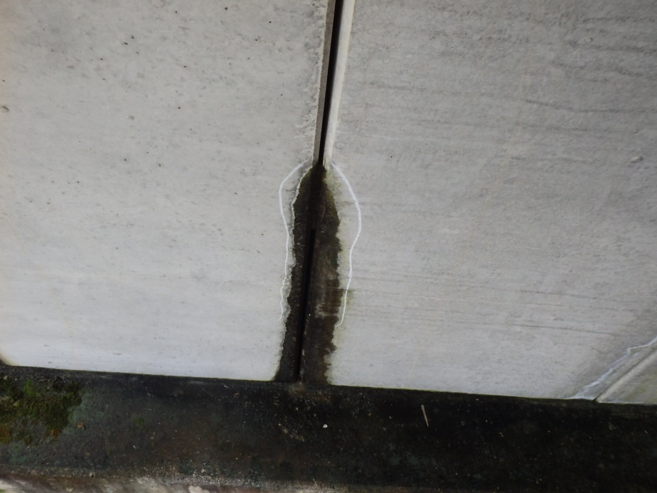 |  |  |  | 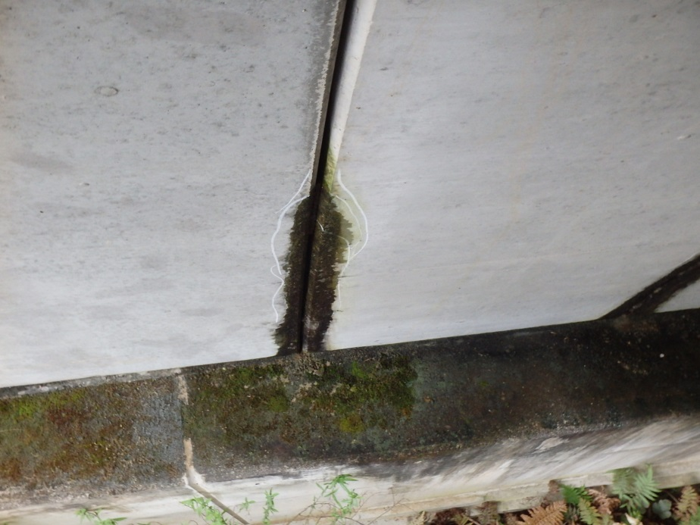

写真36
継手 | 【判定区分： | Ⅱ | 】 | 継手 | 【判定区分： | Ⅱ | 】
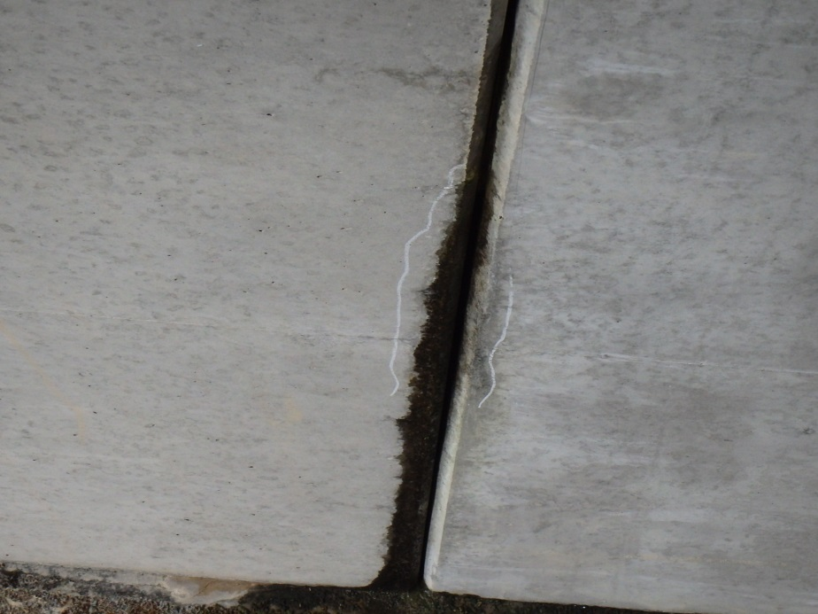 |  |  |  | 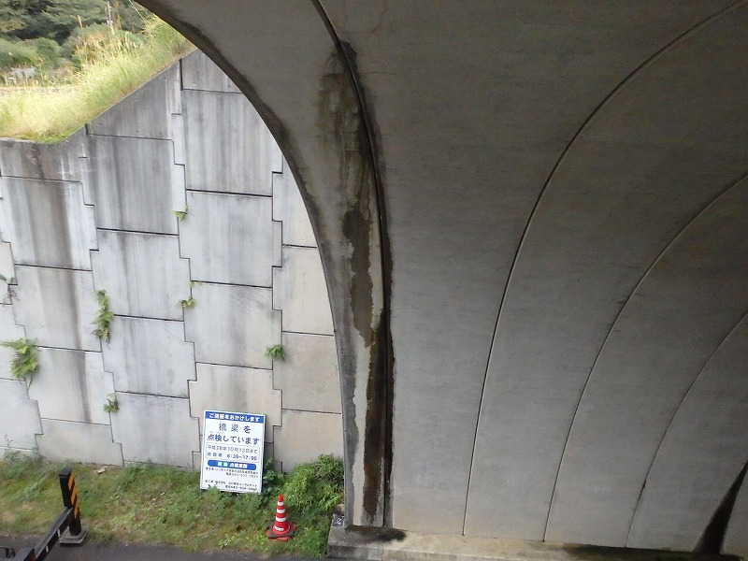
写真35

カルバート様式 2P010
状況写真（損傷状況） |  |  |  |  |  |  |  | 様式（その２）

○部材単位の判定区分がⅡ、Ⅲ又はⅣの場合には、直接関連する不具合の写真を記載のこと。
○写真は、不具合の程度が分かるように添付すること。
継手 | 【判定区分： | Ⅱ | 】 | 継手 | 【判定区分： | Ⅱ | 】
写真37
写真38
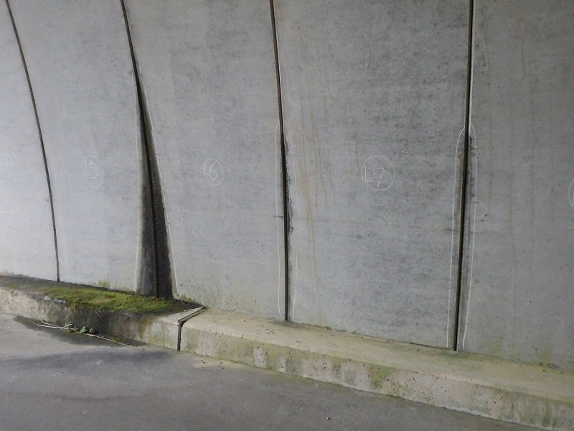 |  |  |  | 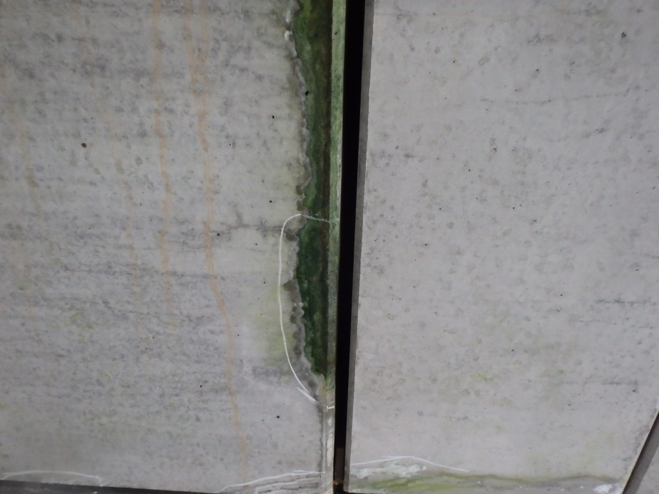

写真39
写真40
継手 | 【判定区分： | Ⅱ | 】 | 継手 | 【判定区分： | Ⅱ | 】
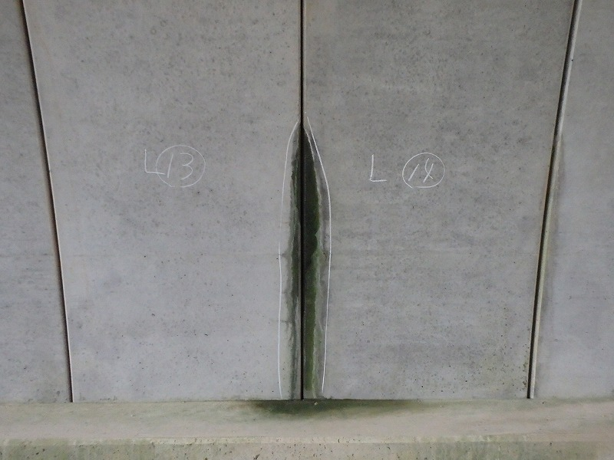 |  |  |  | 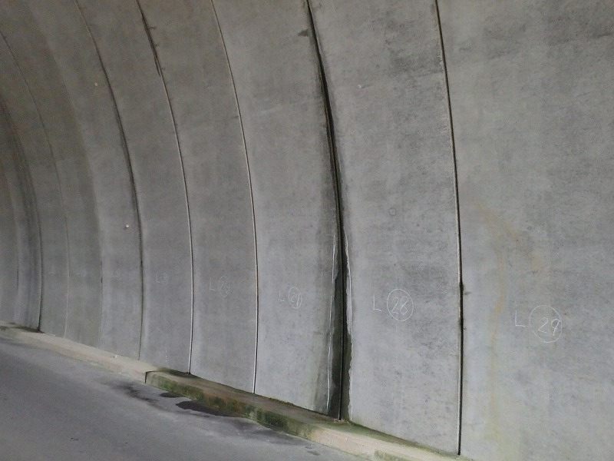

カルバート様式 2P011
状況写真（損傷状況） |  |  |  |  |  |  |  | 様式（その２）

○部材単位の判定区分がⅡ、Ⅲ又はⅣの場合には、直接関連する不具合の写真を記載のこと。
○写真は、不具合の程度が分かるように添付すること。
継手 | 【判定区分： | Ⅱ | 】 | 継手 | 【判定区分： | Ⅱ | 】
写真41
写真42
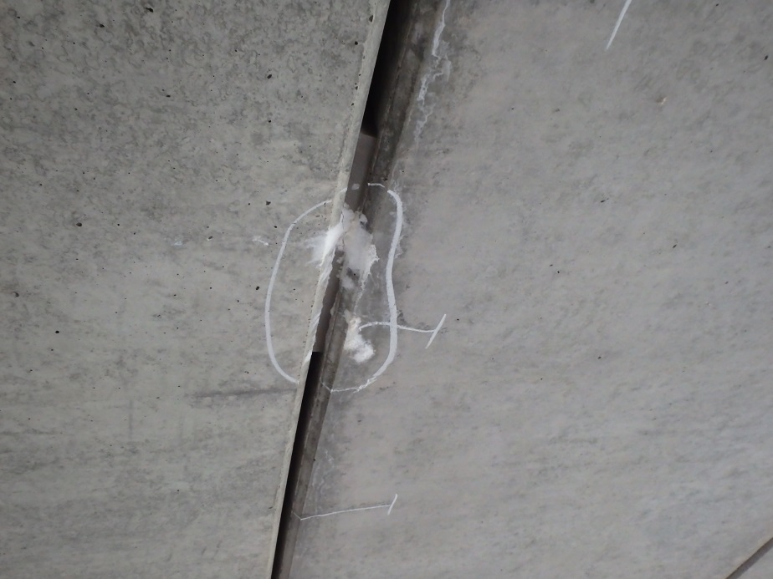 |  |  |  | 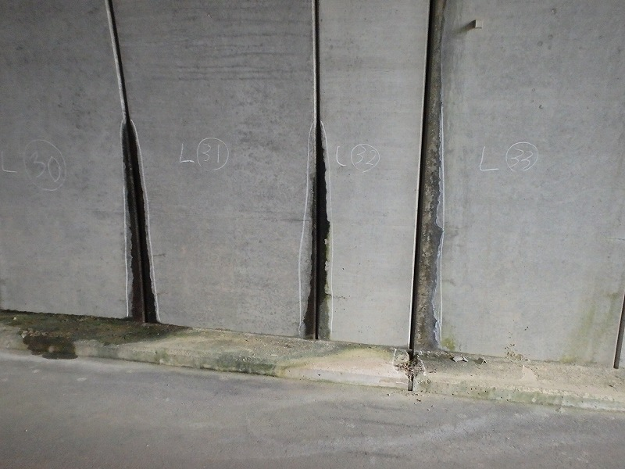

写真43
写真44
ウィング | 【判定区分： | Ⅱ | 】 | ウィング | 【判定区分： | Ⅱ | 】
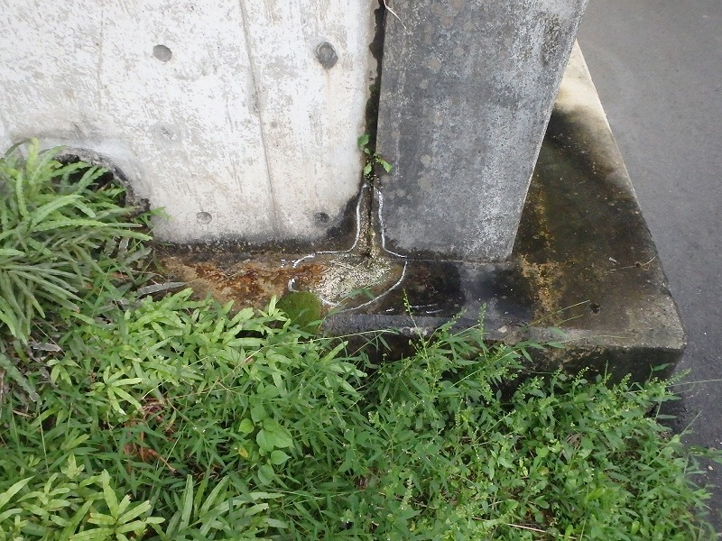 |  |  |  | 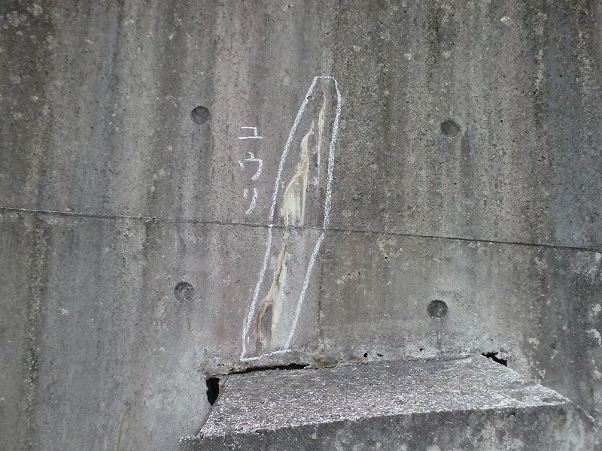

カルバート様式 2P012
状況写真（損傷状況） |  |  |  |  |  |  |  | 様式（その２）

○部材単位の判定区分がⅡ、Ⅲ又はⅣの場合には、直接関連する不具合の写真を記載のこと。
○写真は、不具合の程度が分かるように添付すること。
ウィング | 【判定区分： | Ⅱ | 】 | ウィング | 【判定区分： | Ⅱ | 】
写真45
写真46
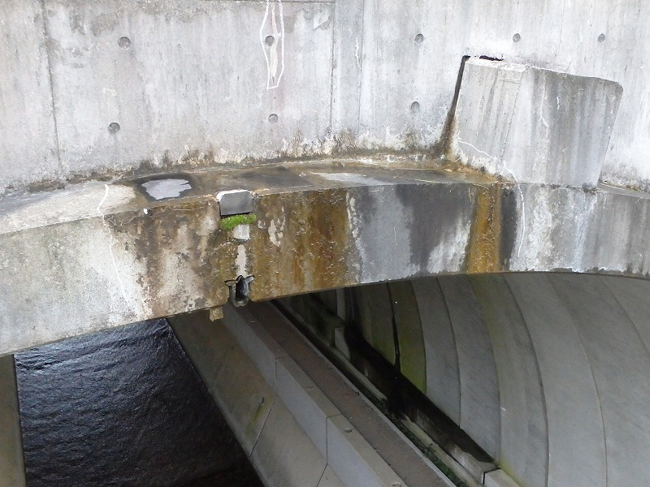 |  |  |  | 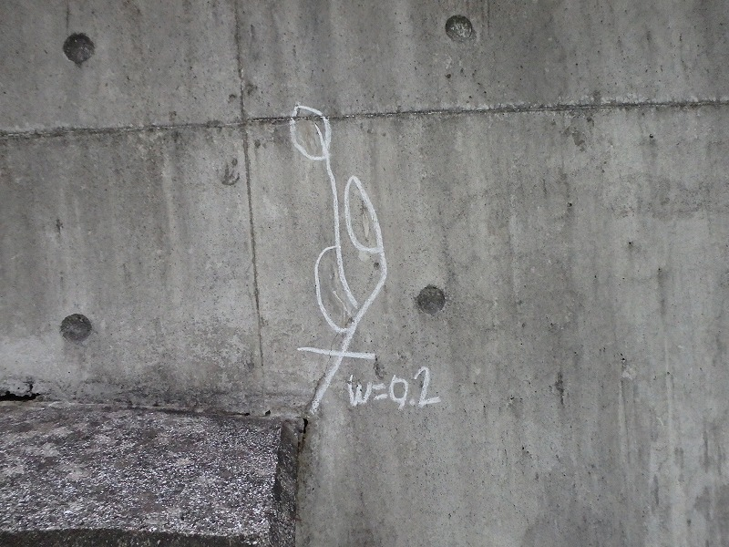

写真47
写真48
ウィング | 【判定区分： | Ⅱ | 】 | ウィング | 【判定区分： | Ⅱ | 】
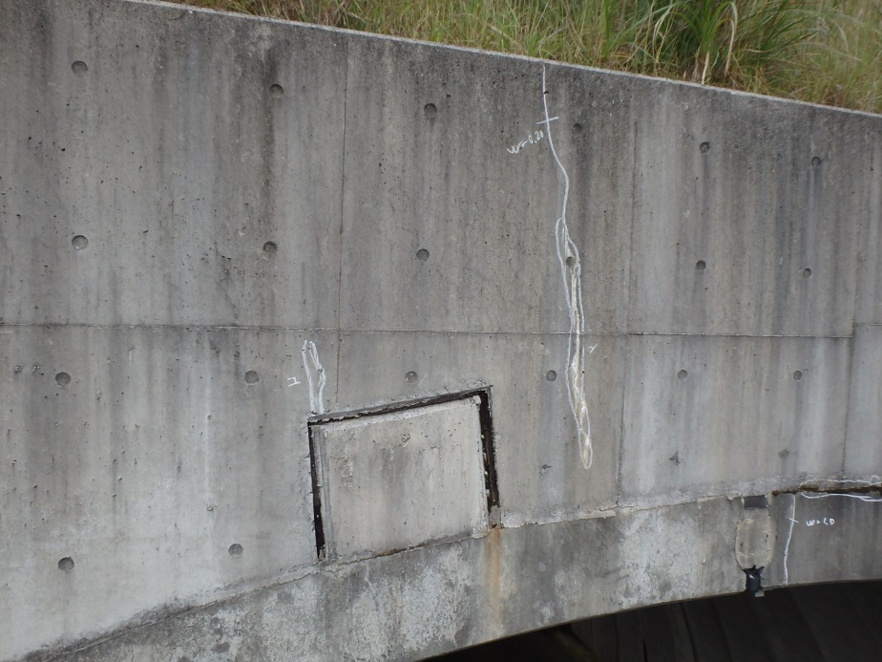 |  |  |  | 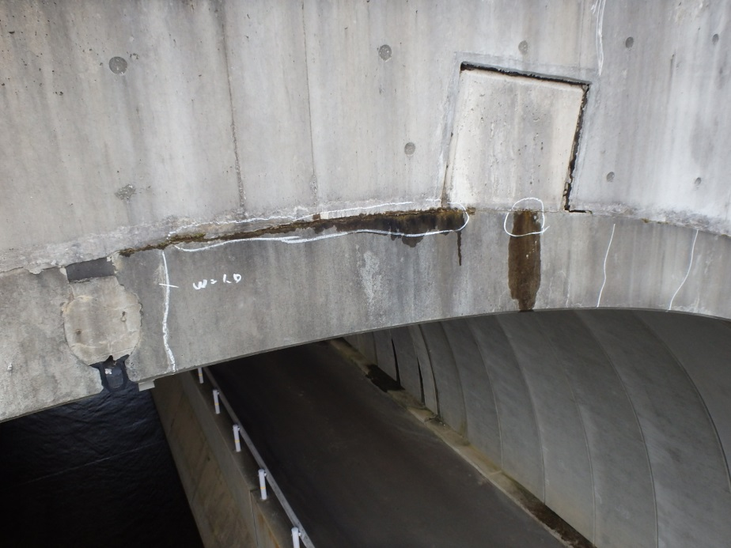

カルバート様式 2P013
状況写真（損傷状況） |  |  |  |  |  |  |  | 様式（その２）

○部材単位の判定区分がⅡ、Ⅲ又はⅣの場合には、直接関連する不具合の写真を記載のこと。
○写真は、不具合の程度が分かるように添付すること。
ウィング | 【判定区分： | Ⅱ | 】 | その他 | 【判定区分： | Ⅱ | 】
写真49
写真50

その他 | 【判定区分： | Ⅱ | 】 |  | 【判定区分： |  | 】
写真51

カルバート様式 3P001
概要図（損傷状況） |  |  |  |  |  |  |  | 様式（その3）

大型カルバート名 | 油谷坂根カルバート | 路線種類 | 国 | 点検員 | （株）山口建設コンサルタント 西本、福島 | 管理者 | 山口県防府土木建築事務所
 |  | 路線名 | 491号 | 調査員 |  | 点検年月日 | 2016-10-07

概要図
終点側

左側
右側

アーチ

起点側

終点側

基礎、水路

左側
右側

起点側

終点側

ウイング
継手
左側
右側

起点側

○様式（その2）に写真を貼り付けた箇所については、全て概要図上に位置を落とすこと。

